Časový rozpis Korsika
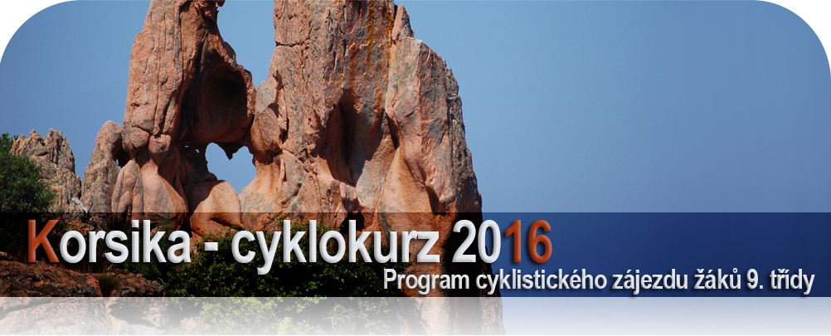

 | datum | den | program | km bus | km kola | kemp | poznámky
0. | 24.5. | Út | večer 22.00 nakládání kol pod školou u garáží, 24.00 odjezd | 760 | 0 | noční
 |  |  | noční přejezd do Arca k Lago di Garda |  |  | přejezd
1. | 25.5. | St | Arco a Lago di Garda - první zkušební výjezd na kolech, koupání v Lago di Garda | 400 | 30 | noční | největší italské jezero a proslulé cyklostezky
 |  |  | pro bus povinná 8 hodinová pauza, noční přejezd do Livorna |  |  | přejezd | v okolí Arca (většina etapy po rovině)
2. | 26.5. | Čt | ráno 8.30 trajekt z Livorna do Bastie |  | 0 | Les | lodní společnost Corsica Ferries
 |  |  | busem do Solenzary, 1. koupání v moři, odpočinek po náročné cestě | 103 |  | Eucaliptus | doba plavby 4 hodiny
3. | 27.5. | Pá | na kolech proti proudu řeky Solenzara Národním parkem Bavella, | 0 | 24 | Les | laguny a tůňky krásné horské říčky
 |  |  | cestou koupání v řece, večer nákup v městečku Solenzara |  |  | Eucaliptus | v nejhezčím nár. parku Korsiky
4. | 28.5. | So | busem výjezd do sedla Col Bavella 1218 m n. m., na kolech celodenní průjezd | 142 | 60 | Les | etapa s velkým převýšením, ale min. stoupáním
 |  |  | NP Bavella krásnou horskou přírodou; sjezd až k moři do Porto Vecchio |  |  | Eucaliptus | cestou malebná Zonza a přístavní Porto Vecchio
5. | 29.5. | Ne | na kolech pláž Palombagia (karibská atmosféra: azurové moře + bílý písek) | 43 | 36 | Les | Bonifacio - nejhezčí městečko Korsiky
 |  |  | koupání, večerní návštěva bizarního Bonifacia - krásného městečka na útesu | 88 |  | Eucaliptus | v Bonifaciu možnost večeře v restauraci
6. | 30.5. | Po | busem do Ospedale - na kolech přírodou NP Bavella mimo silnice | 55 | 46 | Les | terénní etapa mezi skalami a horskými borovicemi
 |  |  | vesnička Conca, dojezd k moři do Favone, zpět do kempu busem | 55 |  | Eucaliptus | vesměs po rovině nebo z kopce pěknou krajinou
7. | 31.5. | Út | busem do Porta, odpočinkový den na plážích Porta nebo u bazénu v kempu | 198 | 0 | Les Oliviers | nejhezčí kemp zájezdu a zároveň malebné
 |  |  | opravy kol, grilovaná kuřata, večerní návštěva Porta |  |  | Porto | městečko Porto
8. | 1.6. | St | busem do vesnice Piana, dopoledne na kolech sjezd do zátoky Arone, koupání | 19 | 36 | Les Oliviers | krajinově nádherná etapa po útesech nad Portem
 |  |  | odpoledne na kole - červené útesy Calanche (památka UNESCO) , návrat Porto |  |  | Porto | návrat skalní rezervací Calanche (srdce ve skále)
9. | 2.6. | Čt | ráno výjezd busem do sedla Col Vergio 1477 m n.m. | 95 | 42 | Santa | na kolech 45 km pouze z kopce - to jinde nezažijete
 |  |  | sjezd na kolech soutěskou Scala di Santa Regina do Corte |  |  | Barbara | famózní etapa v nezapomenutelné krajině
10. | 3.6. | Pá | na kolech kaňonem Restonica, cestou koupání v řece | 0 | 38 | Santa | Restonica - divoká soutěska s náročným převýšením
 |  |  | při návratu prohlídka Corte, narozeniny Sam |  |  | Barbara | Corte - neoficiální hl. město Korsiky
11. | 4.6. | So | ráno busem ke kaňonu Asco, na kolech průjezd kaňonem, koupání v řece | 102 | 18 | U Pezzo | Asco - jedna z nejhezčích soutěsek ostrova
 |  |  | večer dojezd do kempu poblíž Saint Florent, prohlídka městečka
12. | 5.6. | Ne | na kolech pouští Désert des Agriates do zálivu Sallecia, koupání | 0 | 48 | U Pezzo | nejopuštěnější a nejvyprahlejší místo ostrova
 |  |  | na nejhezčí pláži ostrova mimo civilizaci, večeře v restauraci v St. Florent |  |  |  | velmi terénní etapa v pouštní krajině
13. | 6.6. | Po | královská etapa na kolech okolo Cap Corse (severního mysu) | 125 | 75 | U Pezzo | krajinově úžasná, ale dlouhá etapa silničkou
 |  |  | cestou koupání a prohlídka vesničky Nonzy |  |  |  | nad prudkými západními útesy Korsiky
14. | 7.6. | Út | ráno do Bastie, čekání na trajekt | 25 | 0 | noční
 |  |  | 13.30 loď Bastie - Livorno, večer do Vipitena (tam povinná pauza pro bus) | 550 |  | přejezd
15. | 8.6. | St | pozdní odpoledne - večer návrat do Prahy | 610 | 0

 |  |  |  | bus | kola
 |  |  | Celkem kilometrů: | 3370 | 453

